상품제안서
탁상캘린더 메모잇 (주문제작형) | 상품코드: S05289

 |  |  |  |  |  |  | 02-713-8555 | www.synergygift.co.kr
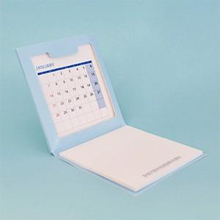

【상세/제작정보】 | 달력과 메모잇이 만나 탄생한 탁상캘린더메모잇

【인쇄/포장옵션】 | 풀칼라 / OPP(비닐)

【공급단가】 | 수량 | 1,000~ | 2,000~ | 3,000~ | 5,000~ | 10,000~
*VAT별도 | 단가 | 1,140원 | 1,080원 | 970원 | 930원 | 840원

【상품 URL】 | https://www.synergygift.co.kr:443/src/goods_detail.php?gdno=5609

